Dati accoglienza MSNA
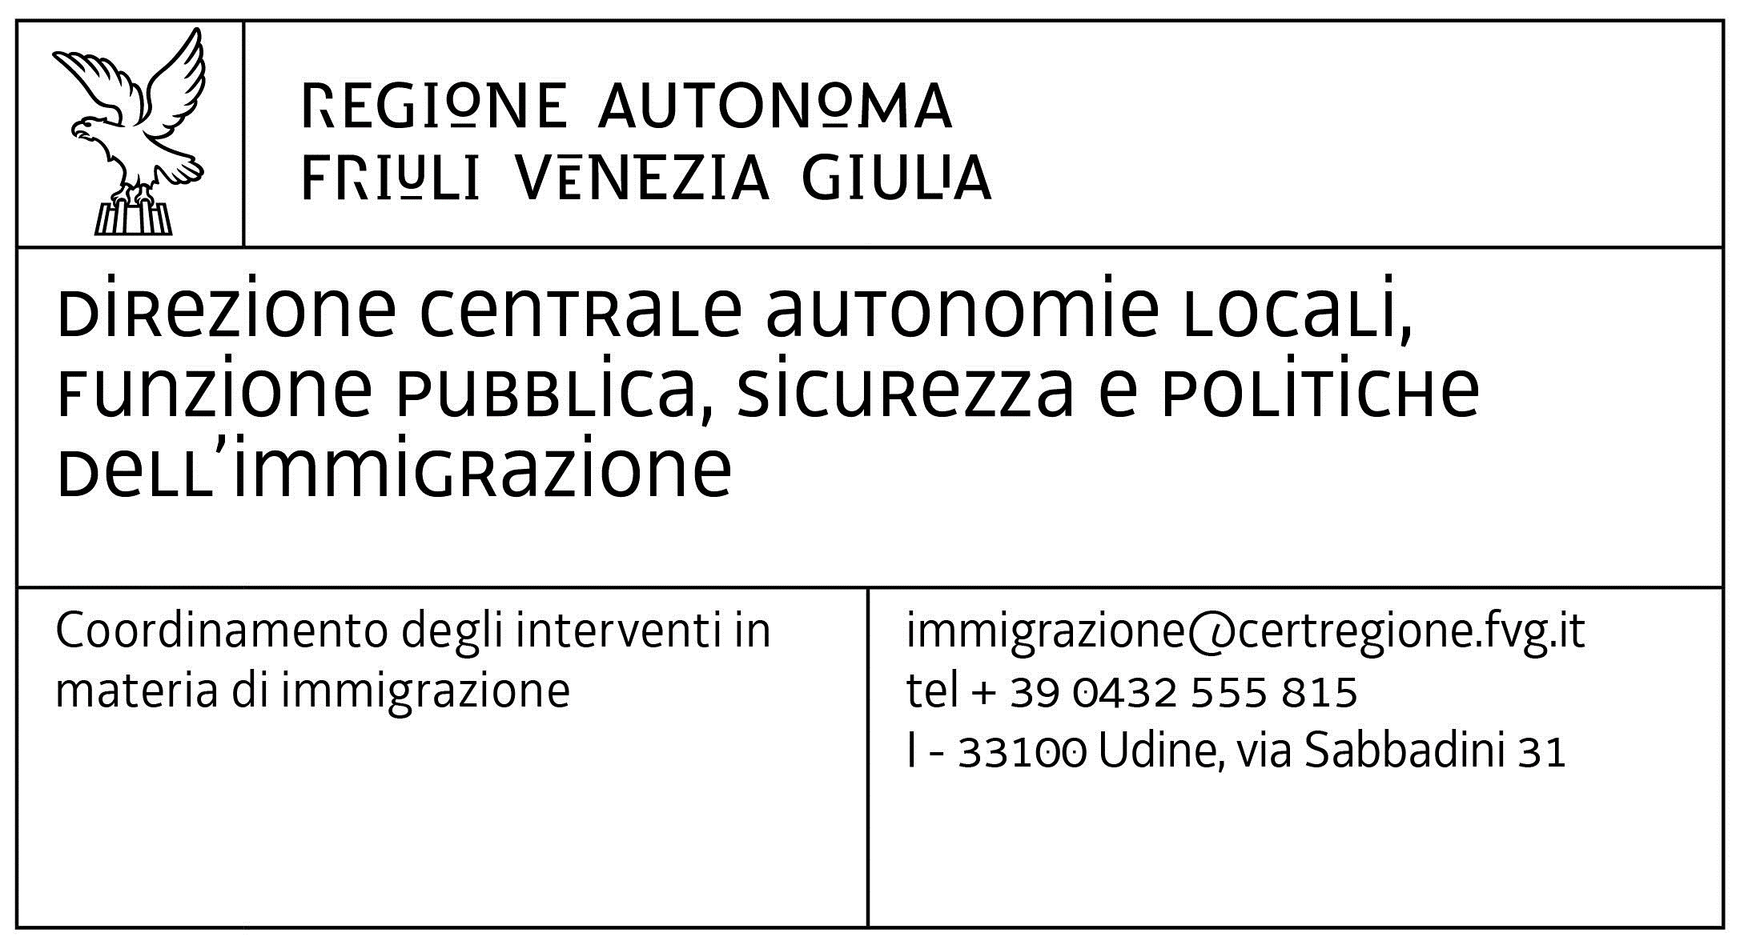
modello 2 Dati accoglienza_MSNA
DPReg n. 144 del 30 agosto 2023 Regolamento recante criteri e modalità per il rimborso, ai Comuni e agli enti gestori dei Servizi sociali dei Comuni, delle spese restanti a loro carico per l’accoglienza e l’ospitalità di minori stranieri non accompagnati e neomaggiorenni, ai sensi dell’articolo 7, commi 4 e 6, della legge regionale 3 marzo 2023, n. 9 (Sistema integrato di interventi in materia di immigrazione).

 | ENTE LOCALE | che sottoscrive la domanda

 | PERIODO | (stessa indicazione della domanda)

ENTE AFFIDATARIO (come da decreto del Tribunale) | ENTE GESTORE della struttura di accoglienza | DENOMINAZIONE struttura | SEDE (Comune) | la struttura è autorizzata? (sì/no) | la struttura è accreditata? (sì/no) | NUMERO di MSNA accolti nel periodo | GIORNI totali di accoglienza (n. ragazzi per n. giorni di accoglienza per ciascuno nel periodo) | RETTA minima applicata nel periodo di riferimento | RETTA massima applicata nel periodo di riferimento | note

Le dichiarazioni di cui alla presente domanda sono rese ai sensi degli articoli 46 e 47 del D.P.R. 445/2000, sotto la propria responsabilità e nella piena consapevolezza di quanto disposto dagli articoli 75 e 76 del richiamato D.P.R., che sanciscono la decadenza dai benefici e le sanzioni penali nelle ipotesi di dichiarazioni mendaci, formazione o uso di atti falsi.

